Sheet1
Type
 | Peso | kg/m | https://www.gerdaucorsa.com.mx/sites/mx_gerdau/files/PDF/Manual_Perfiles_Estructurales_2019_new%20Validado-min_8.pdf
 | k | mm
 | R | mm
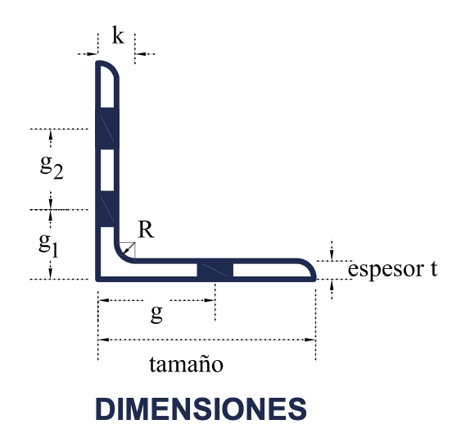
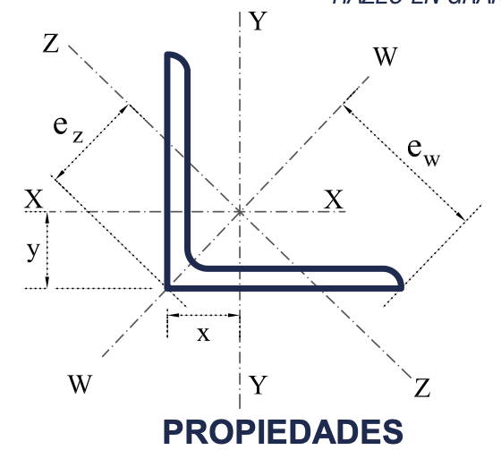
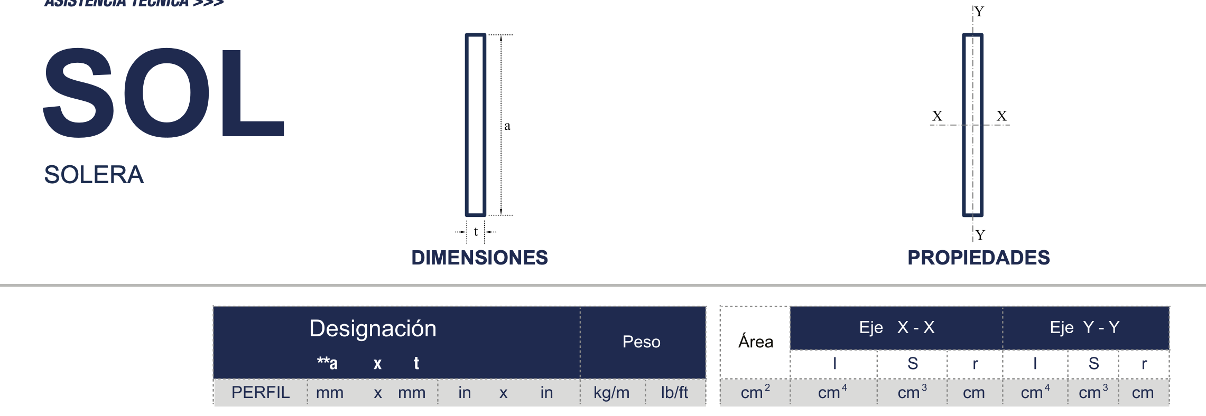
Gramil | g | mm
 | g1 | mm
 | g2 | mm
Sujetadores | Diámetro máximo | mm
 | Espac. Recom. | mm
Torsión | J | cm4
 | Cw | cm6
 | r0 | cm
Área | A | cm2
 | Ix | cm4
 | Iy | cm4
 | S | cm3
Radio de giro | r | cm
Centroide | x | cm
Centroide | y | cm
 | Iw | cm4
 | Sw | cm3
 | rw | cm
 | ew | cm
 | Iz | cm4
 | Sz | cm3
 | rz | cm
 | ez | cm

